Ghi Log
No | 実行結果 | 説明

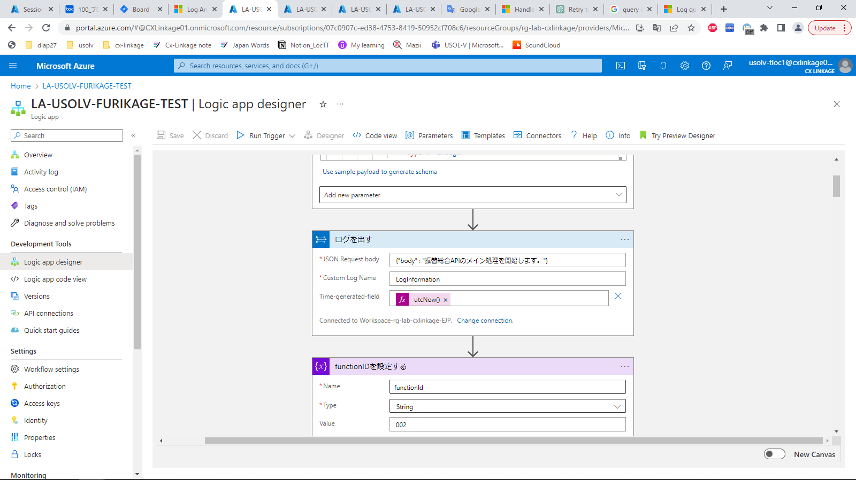
 |  |  | Thiết lập output Log với message là
 |  |  | "振替総合APIのメイン処理を開始します。"

 |  |  | Đích gửi là :
 |  |  | Workspace-rg-lab-cxlinkage-EJP

 |  |  | Đường dẫn resource :
 |  |  | https://portal.azure.com/#@CXLinkage01.onmicrosoft.com/resource/subscriptions/07c0907c-ed38-4753-8419-50952cf708c6/resourceGroups/rg-lab-cxlinkage/providers/Microsoft.Logic/workflows/LA-USOLV-FURIKAGE-TEST/designer

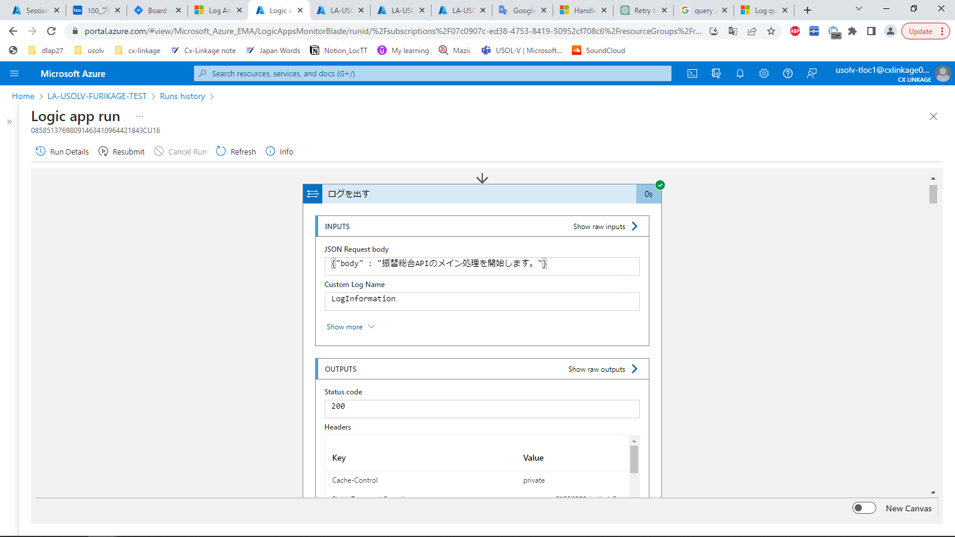

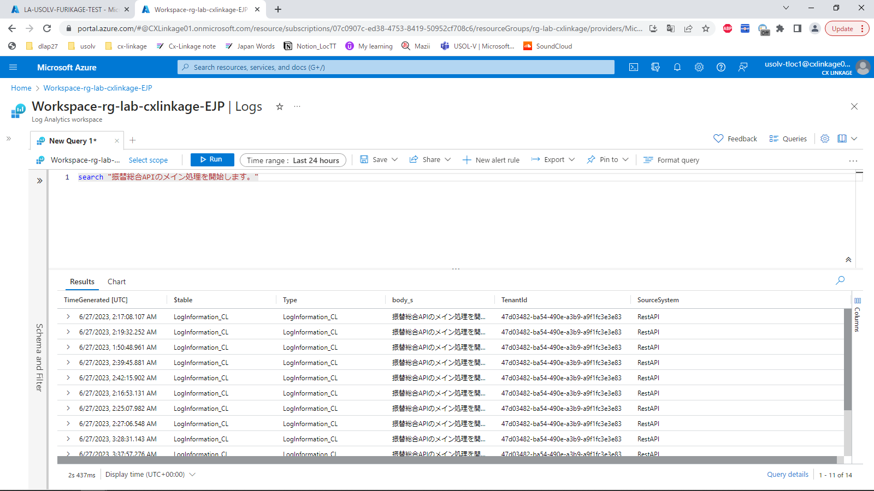
 |  |  |  | Kết quả :
 |  |  |  | Log đã được xuất ra và gửi tới Log Analytics

GetSequence
No | 実行結果 | 説明

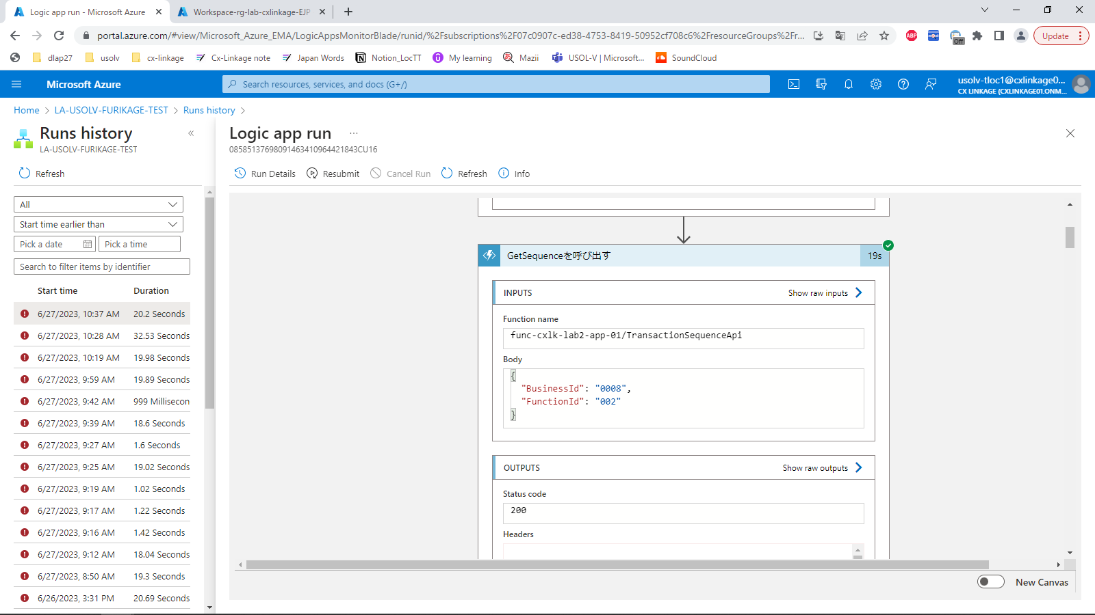
 |  |  | Gọi Azure Function GetSequence
 |  |  | Tham số gửi là :
 |  |  | {
 |  |  | "BusinessId": "0008",
 |  |  | "FunctionId": "002"
 |  |  | }

 |  |  | Đường dẫn resource :
 |  |  | https://portal.azure.com/#@CXLinkage01.onmicrosoft.com/resource/subscriptions/07c0907c-ed38-4753-8419-50952cf708c6/resourceGroups/rg-lab-cxlinkage/providers/Microsoft.Logic/workflows/LA-USOLV-FURIKAGE-TEST/designer

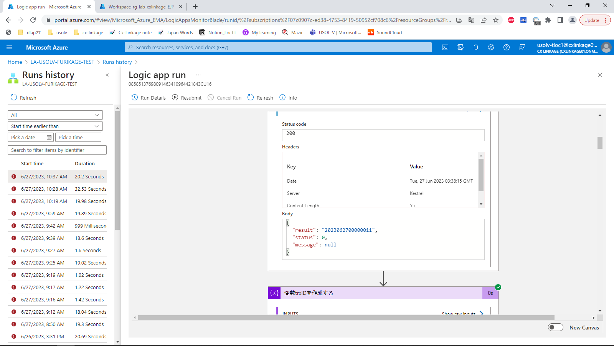
 |  |  |  | Kết quả :
 |  |  |  | Trả về chuỗi JSON với trxID đã đánh số
 |  |  |  | {
 |  |  |  | "result": "2023062700000011",
 |  |  |  | "status": 0,
 |  |  |  | "message": null
 |  |  |  | }

Check message Null
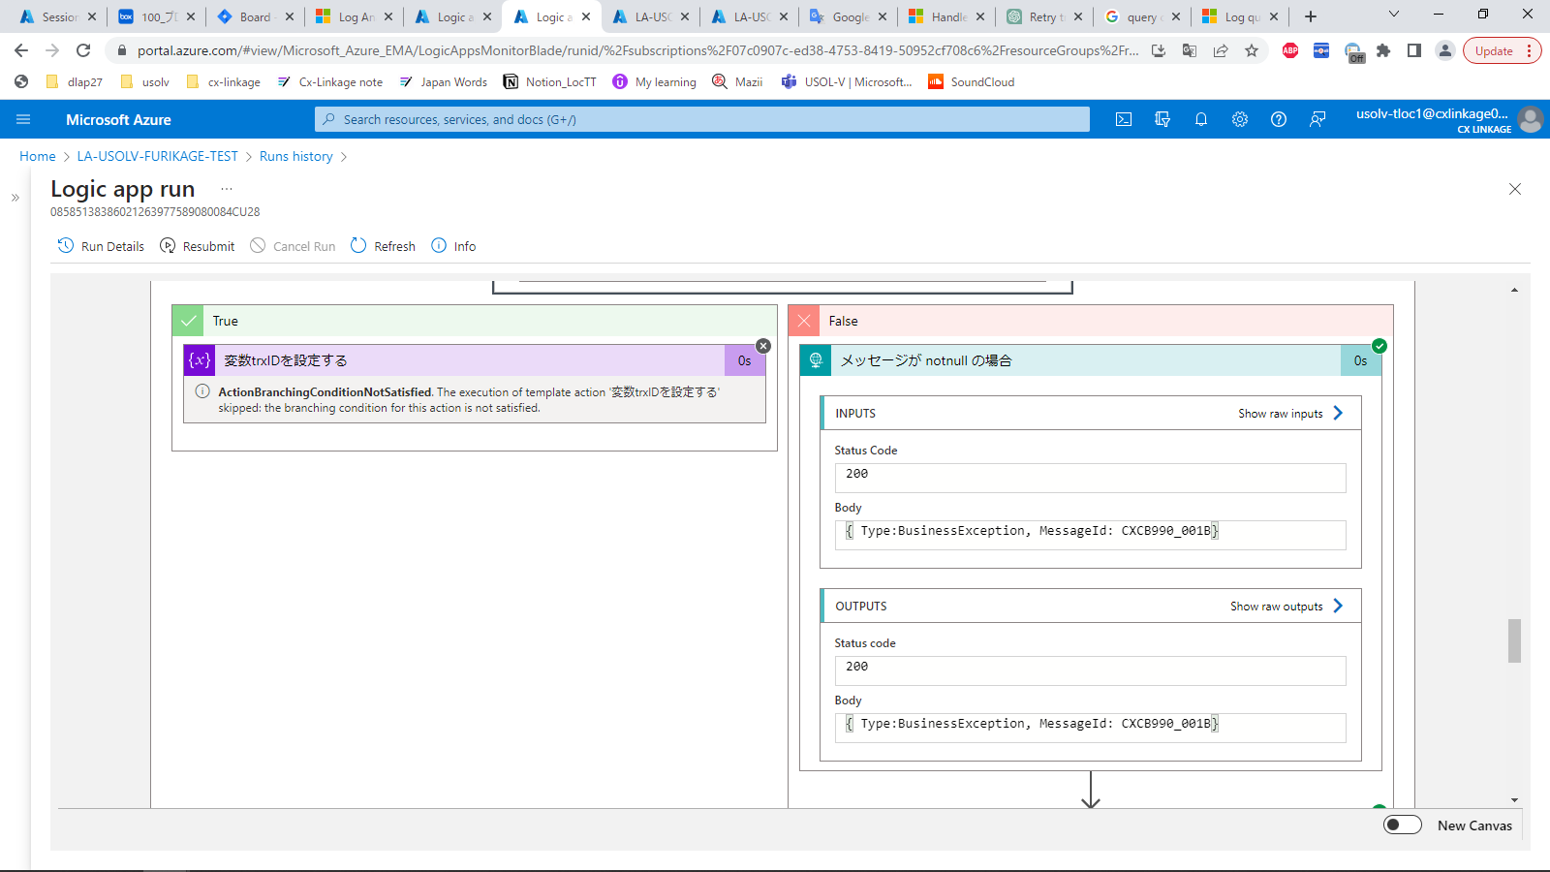
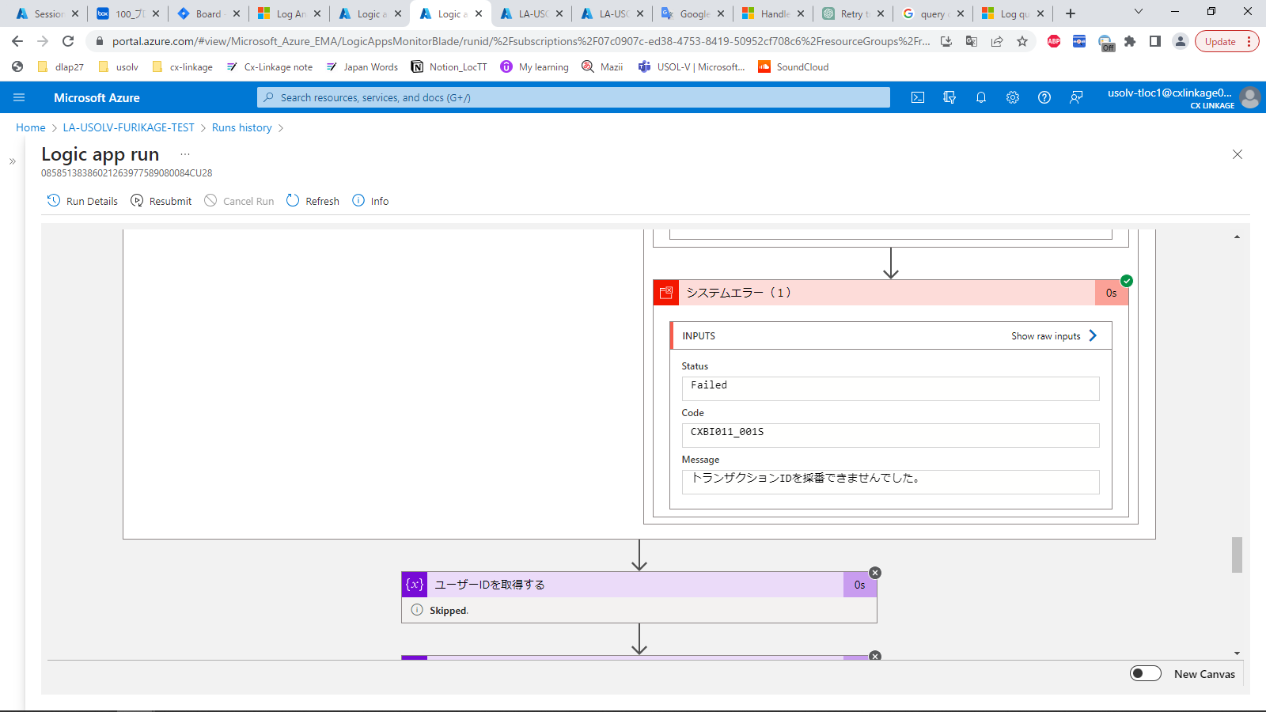
No | 実行結果 | 説明

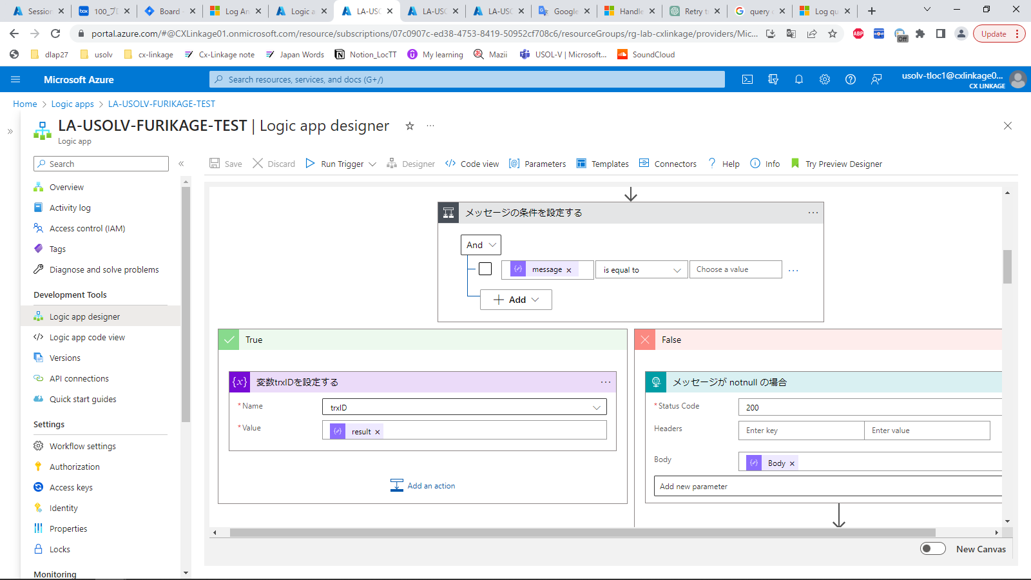
 |  |  | Kiểm tra message output
 |  |  | 1. Trường hợp null :
 |  |  |  | Tiếp tục tiến hành xử lý

 |  |  | Đường dẫn resource :
 |  |  | https://portal.azure.com/#@CXLinkage01.onmicrosoft.com/resource/subscriptions/07c0907c-ed38-4753-8419-50952cf708c6/resourceGroups/rg-lab-cxlinkage/providers/Microsoft.Logic/workflows/LA-USOLV-FURIKAGE-TEST/designer

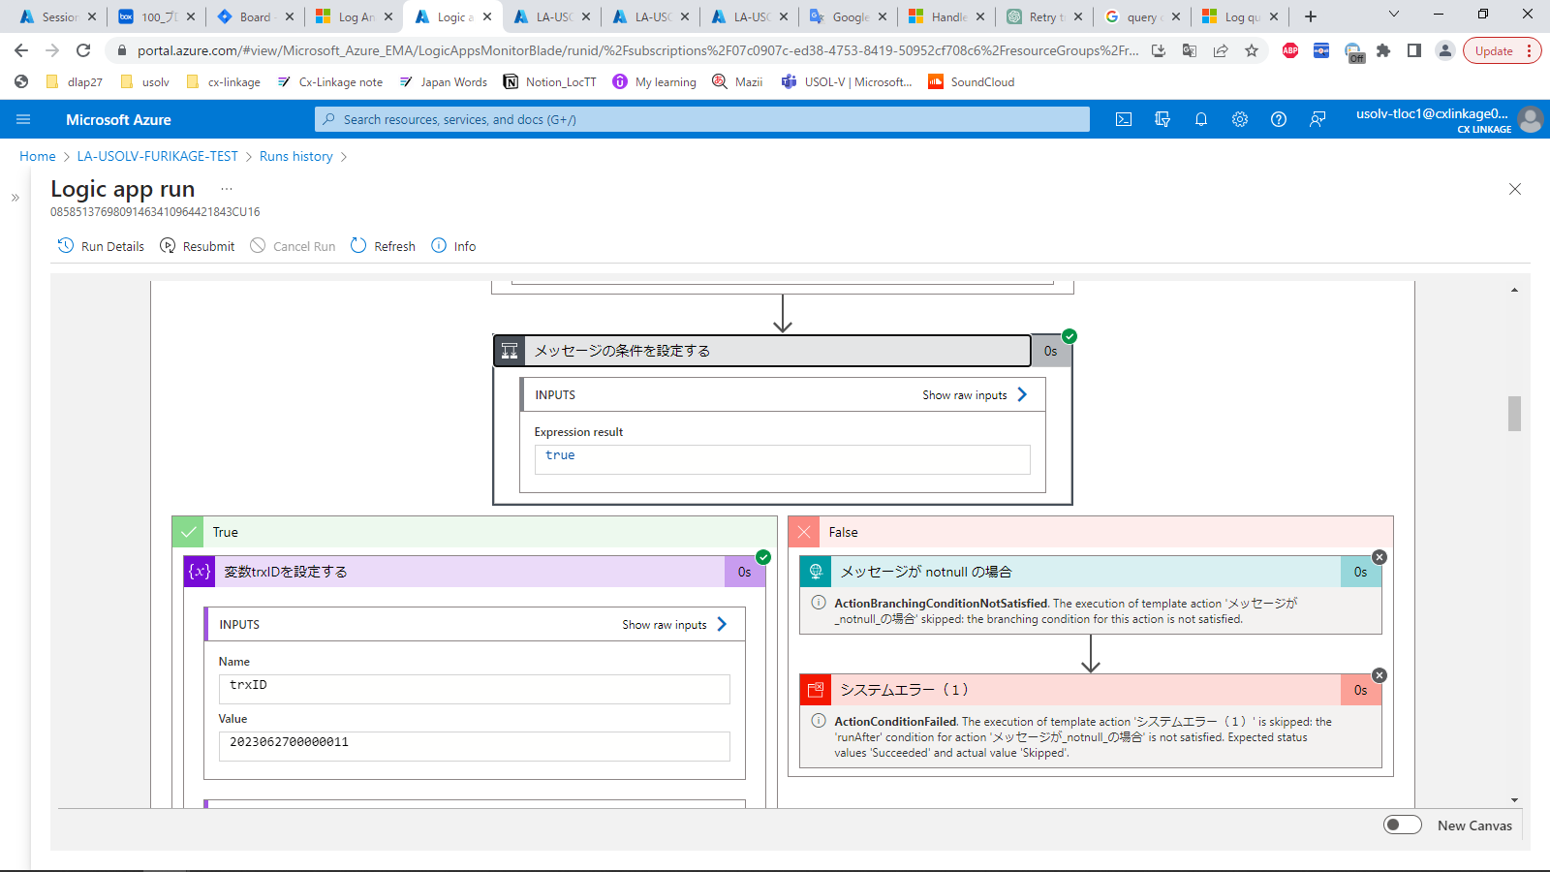

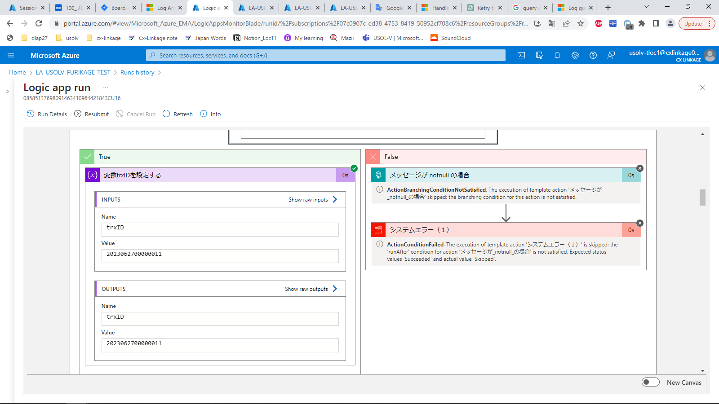

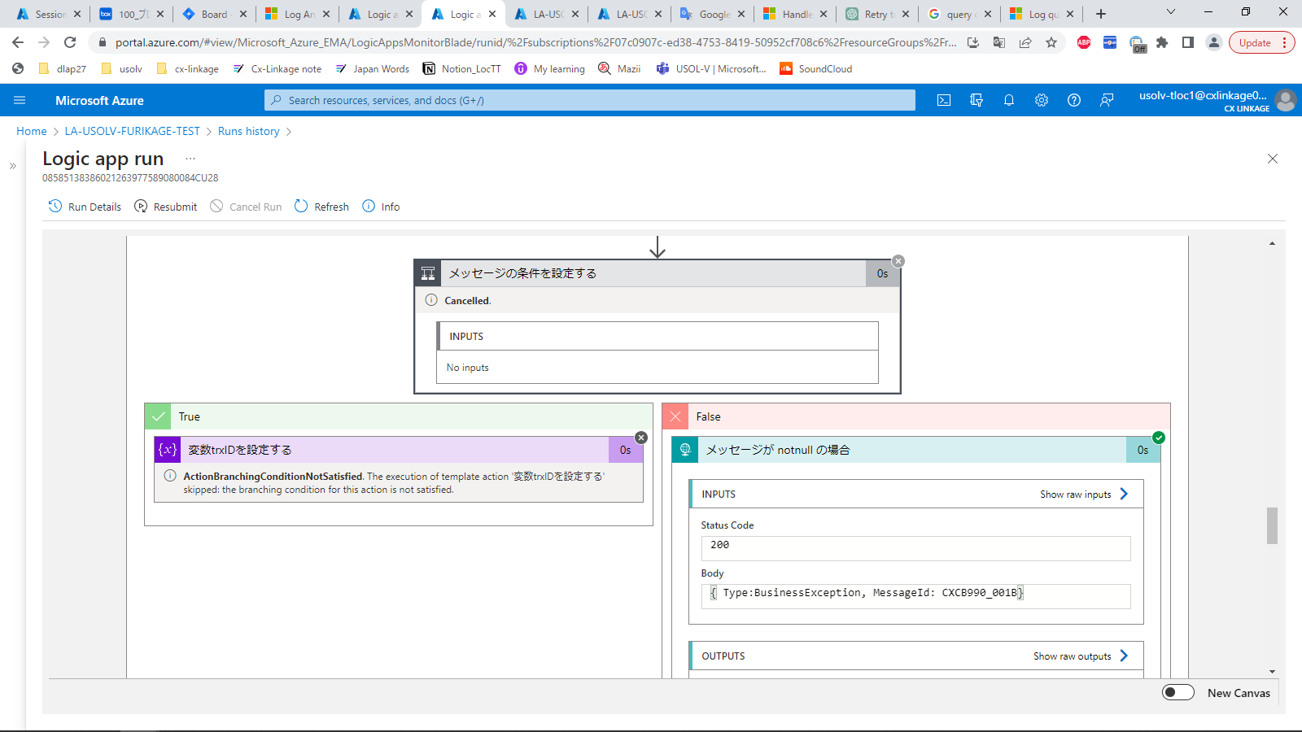
 |  |  | 2. Trường hợp notnull
 |  |  |  | Tiến hành dừng xử lý, output message lỗi.

Gán biến variable
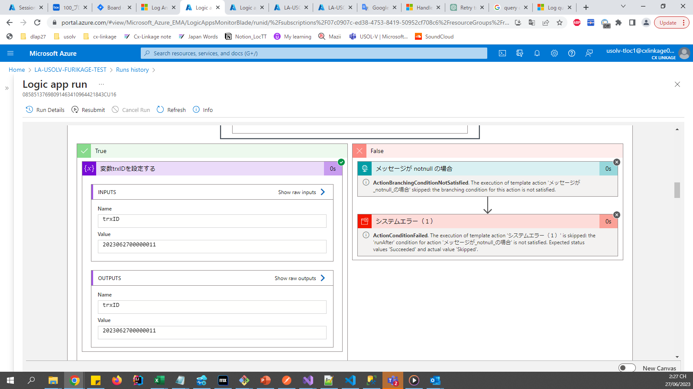
No | 実行結果 | 説明

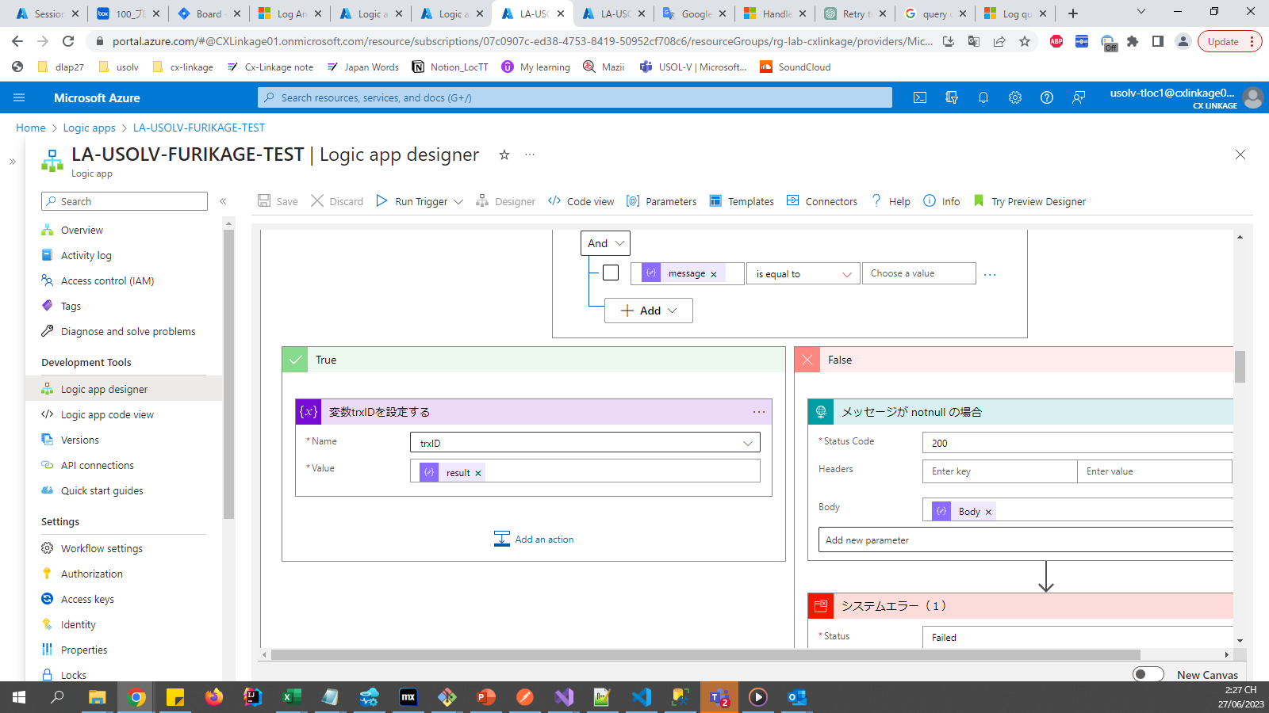
 |  |  | Gán biến trxID là kết quả trả về của GetSequence

 |  |  | Đường dẫn resource :
 |  |  | https://portal.azure.com/#@CXLinkage01.onmicrosoft.com/resource/subscriptions/07c0907c-ed38-4753-8419-50952cf708c6/resourceGroups/rg-lab-cxlinkage/providers/Microsoft.Logic/workflows/LA-USOLV-FURIKAGE-TEST/designer

Get thông tin từ DB
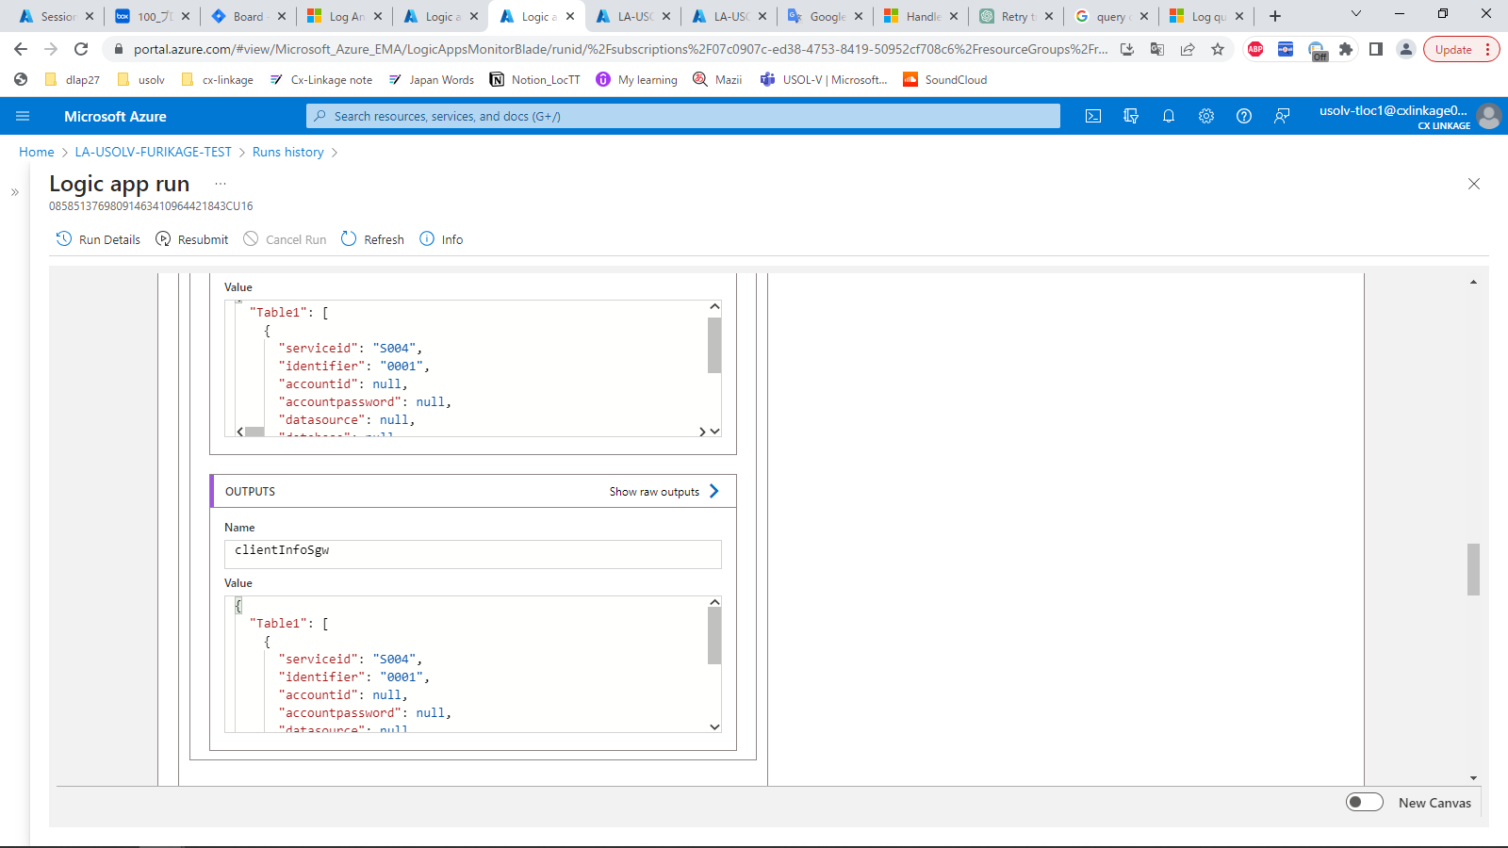
No | 実行結果 | 説明

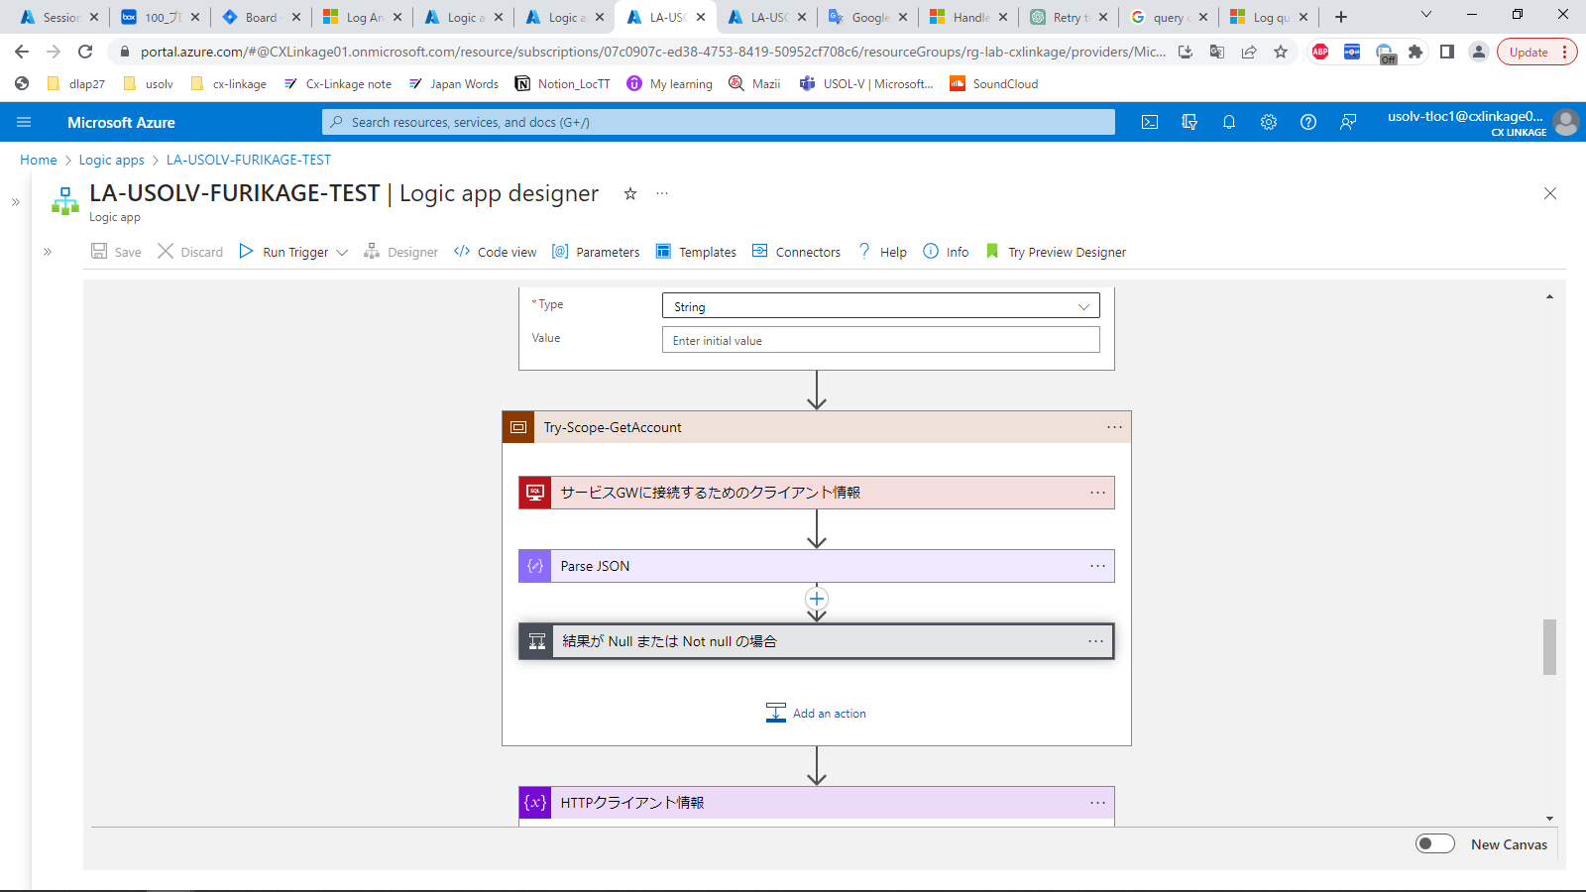
 |  |  | Thực hiện GetAccount từ AzureDB

 |  |  | Đường dẫn resource :
 |  |  | https://portal.azure.com/#@CXLinkage01.onmicrosoft.com/resource/subscriptions/07c0907c-ed38-4753-8419-50952cf708c6/resourceGroups/rg-lab-cxlinkage/providers/Microsoft.Logic/workflows/LA-USOLV-FURIKAGE-TEST/designer

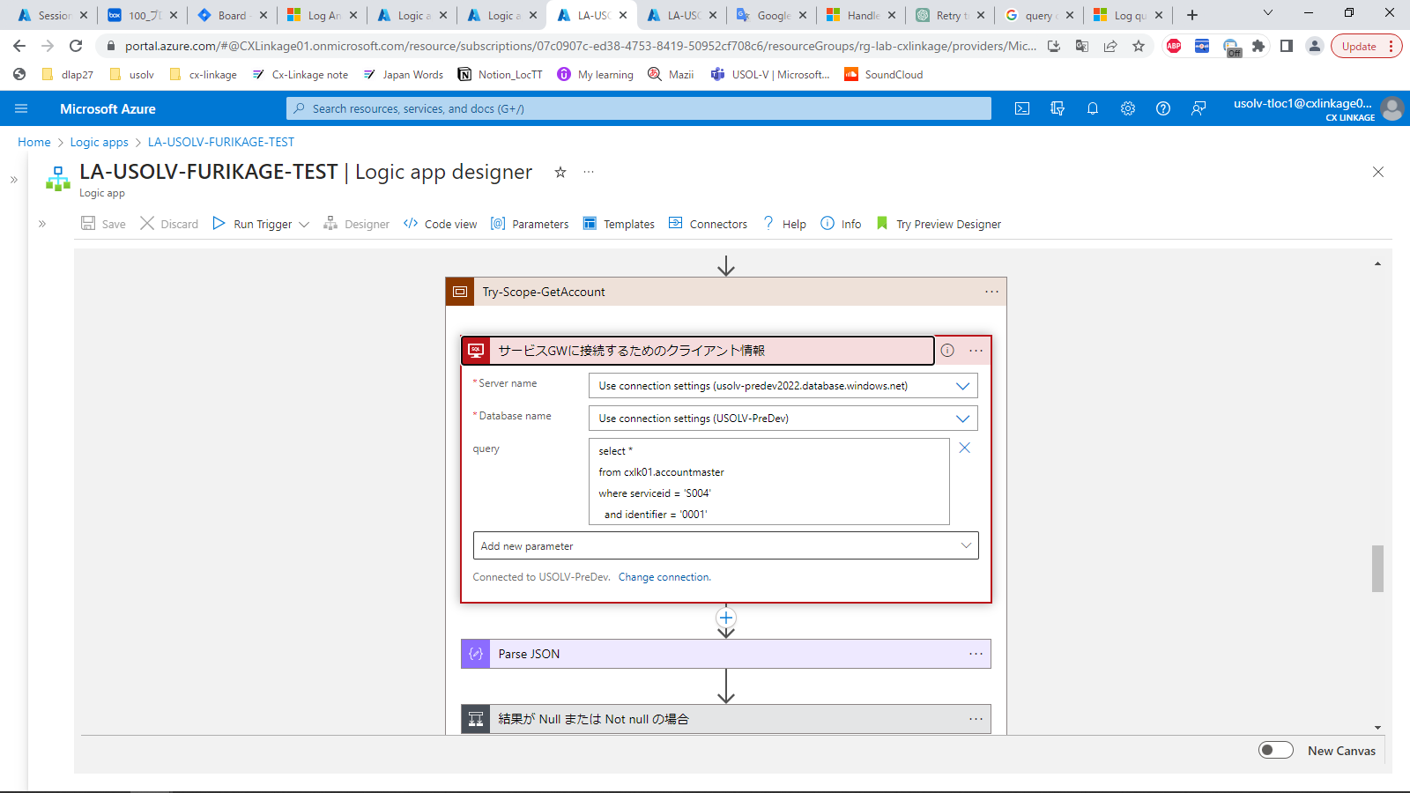

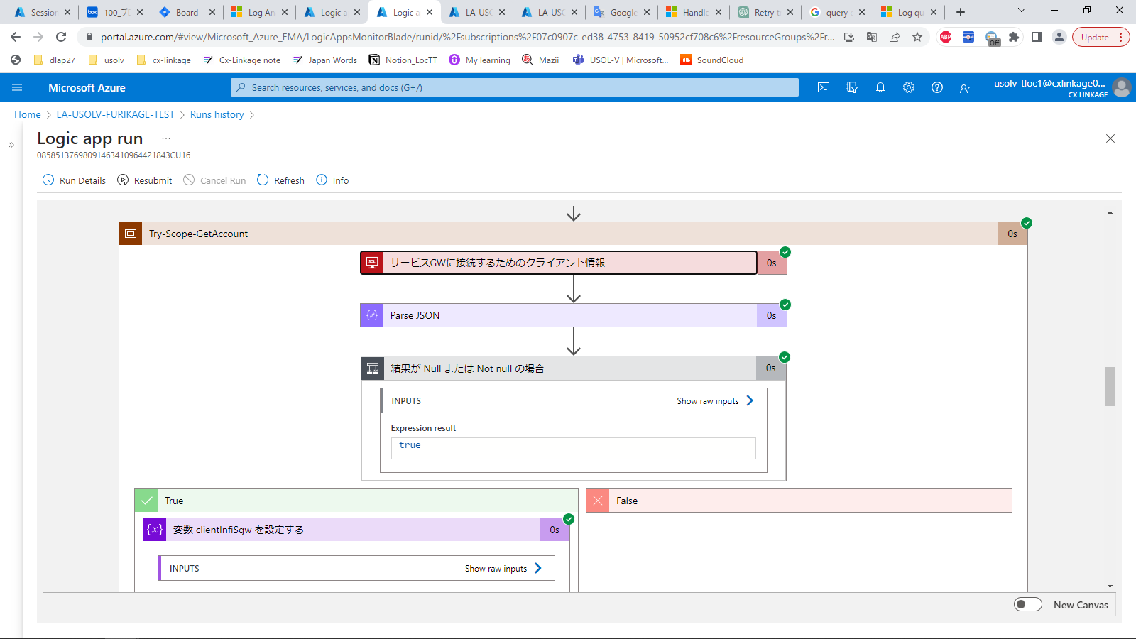

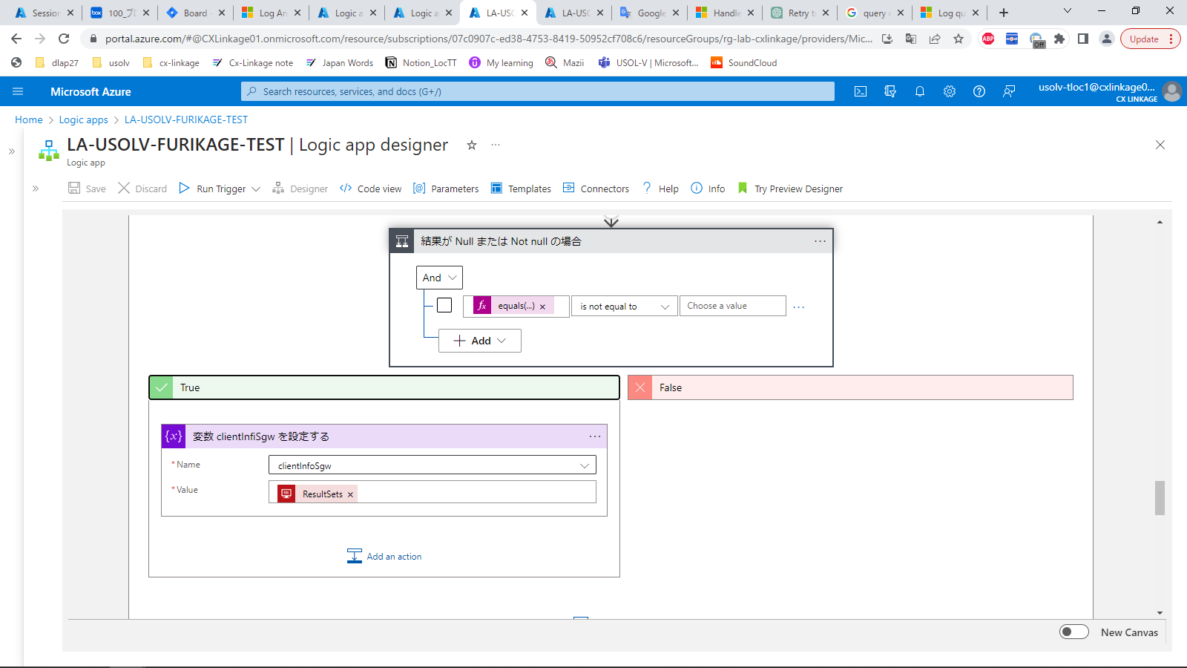
 |  |  | Trường hợp GetAccount khác Null thì sẽ gán giá trị cho object clientInfoSgw

Xử lý Retry
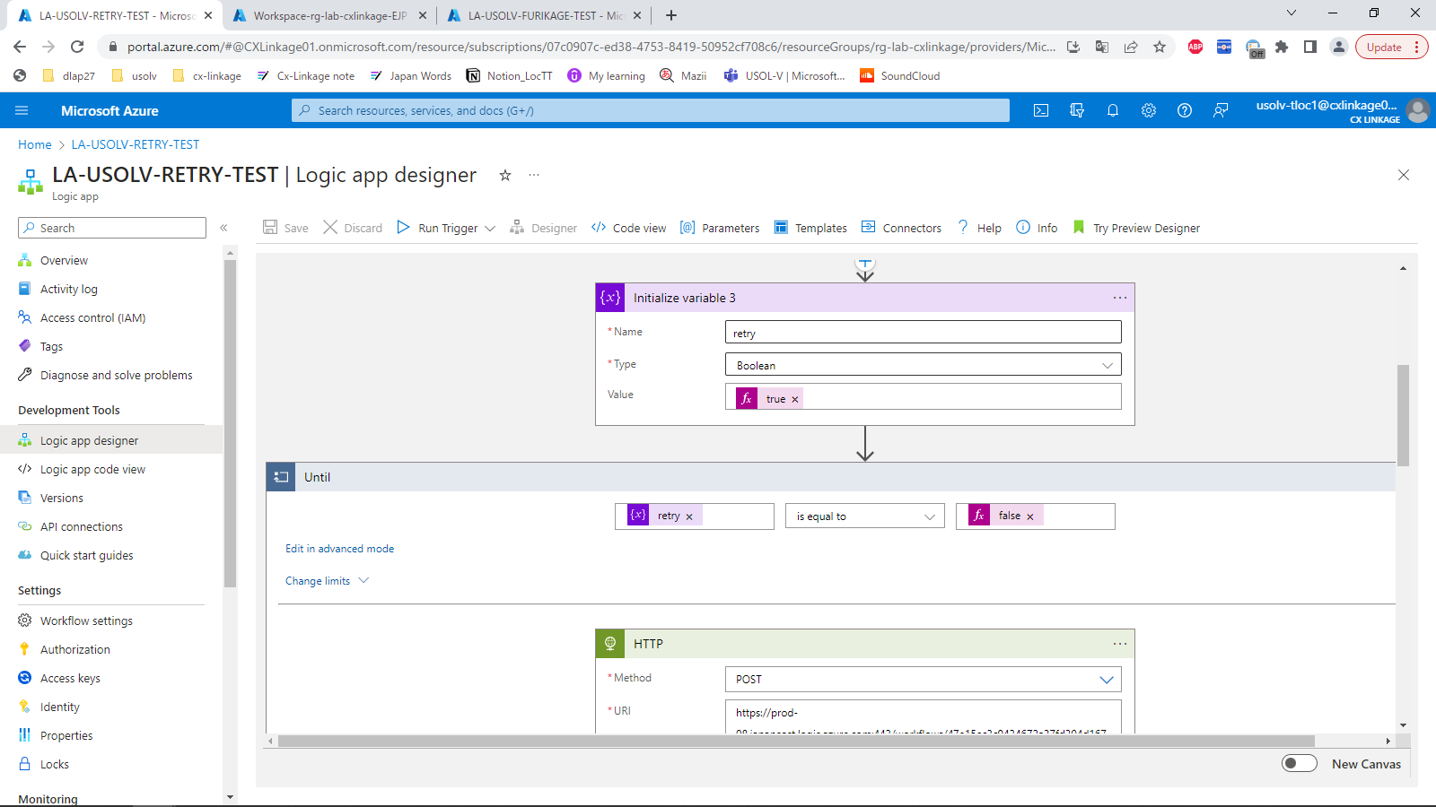
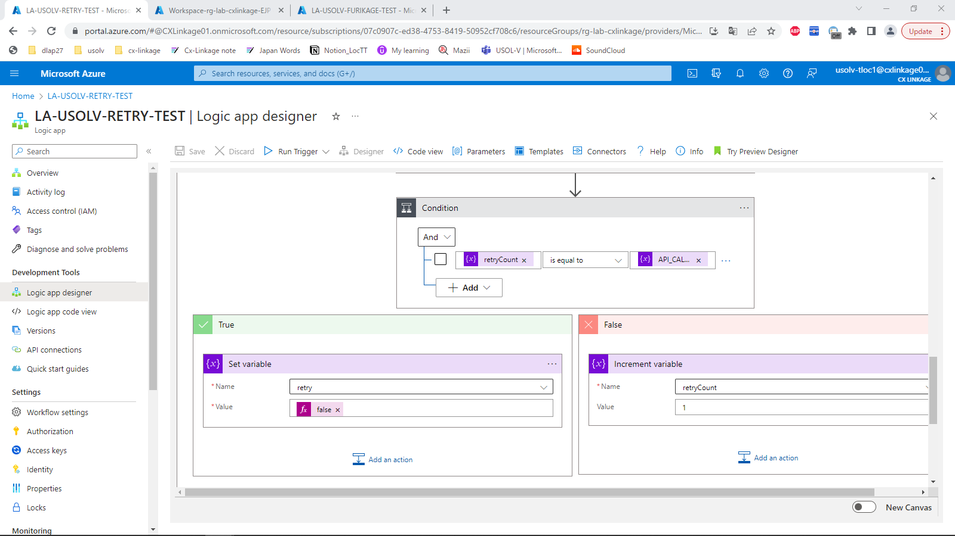
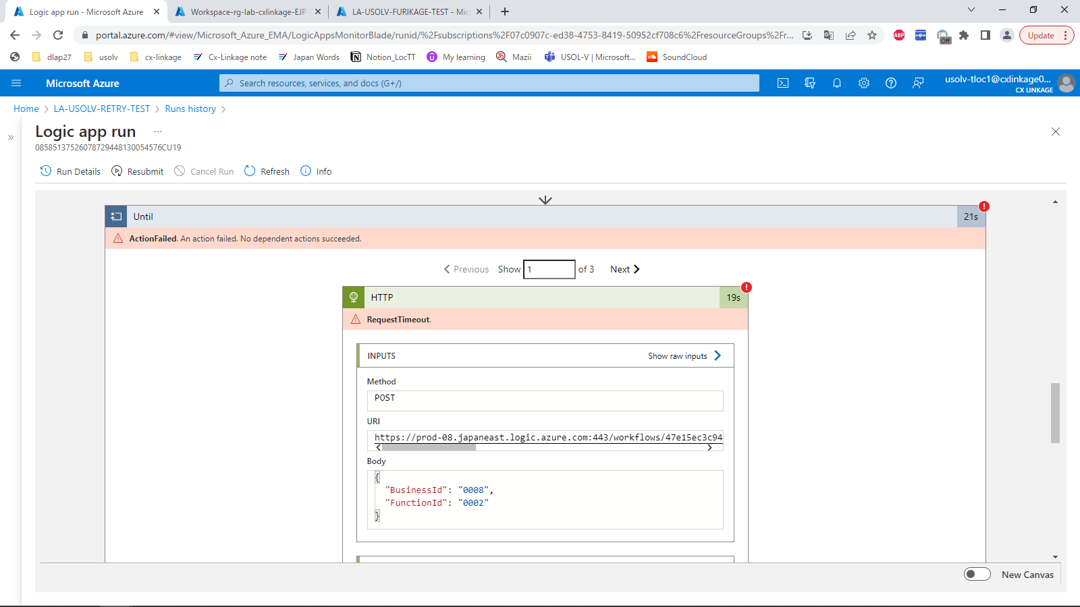
No | 実行結果 | 説明

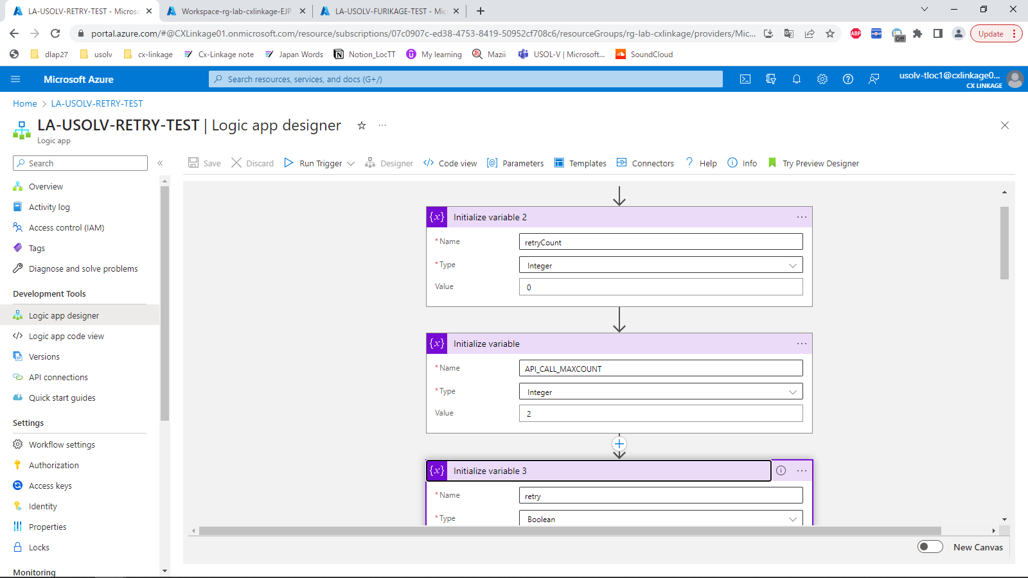
 |  |  | Thực hiện logic xử lý Retry
 |  |  | - Thực hiện retry call API với số lần count là 3 lần.
 |  |  | - Khi retry đủ 3 lần thì kết thúc xử lý

 |  |  | Đường dẫn resource :
 |  |  | https://portal.azure.com/#@CXLinkage01.onmicrosoft.com/resource/subscriptions/07c0907c-ed38-4753-8419-50952cf708c6/resourceGroups/rg-lab-cxlinkage/providers/Microsoft.Logic/workflows/LA-USOLV-RETRY-TEST/designer

